ระบบแจ้งซ่อม
ระบบแจ้งซ่อมอุปกรณ์

รายการชื่อการใช้งาน |  |  | รายการในชั้นเรียน |  |  | รายการแจ้งซ่อม
user_accounts |  |  | classroom |  |  | repair_requests
ประเภท | ชื่อคอลัม | หมายเหตุ | ประเภท | ชื่อคอลัม | หมายเหตุ | ประเภท | ชื่อคอลัม | หมายเหตุ
PK int | user_id |  | PK int | classroom_id |  | PK int | request_id
str | username |  | str | classroom_type |  | str | request_type
str H | password_hash |  | str | classroom_number_code | ป.1 | int | classroom_id
str | role |  | int | classroom_level | /1 | int | requester_id | requester_id → user_id
bool | is_active |  | str array | advisor_staff_id |  | datetime | request_datetime
 |  |  | str | buiding |  | int | approved_by
รายการชื่อนักเรียน |  |  |  |  |  | datetime | approved_at
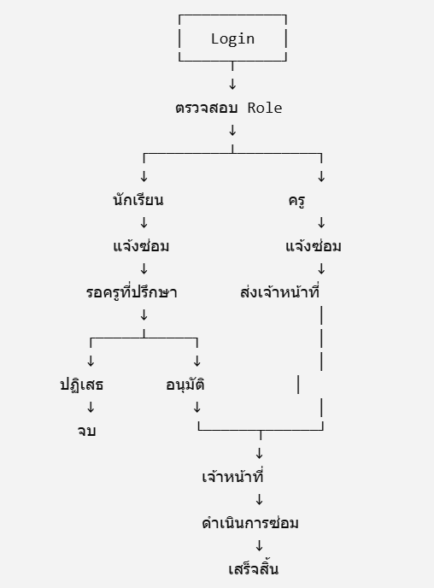
user_students |  |  |  |  |  | text | repair_detail
ประเภท | ชื่อคอลัม | หมายเหตุ |  |  |  |  | request_image
PK int | student_id
FK int | user_id |  |  |  |  | รายการดำเนินการแจ้งซ่อม
str | citezen_id |  |  |  |  | repair_process
str | title_name |  |  |  |  | ประเภท | ชื่อคอลัม | หมายเหตุ
str | first_name_th |  |  |  |  | PK int | repair_id
str | first_name_en |  |  |  |  | int | request_id
str | last_name_th |  |  |  |  | datetime | request_datetime
str | last_name_en |  |  |  |  | int | staff_repair_id
date | birthday |  |  |  |  |  | staff_repair_detail
str | sex |  |  |  |  |  | staff_repair_image
str | email |  |  |  |  |  | Disbursement order number | เลขคำสั่งเบิกจ่าย
str | phone |  |  |  |  |  | status_disbursement
str | classroom_id |  |  |  |  |  | status_repair
 |  |  |  |  |  |  | status_datetime
รายการชื่อบุคลากร
user_staffs
ประเภท | ชื่อคอลัม | หมายเหตุ
PK int | staff_id
FK int | user_id
str | staff_type_code
str | citezen_id
str | title_name
str | first_name_th
str | first_name_en
str | last_name_th
str | last_name_en
date | birthday
str | sex
str | email
str | phone
str | department_code

ระบบยืมคืนอุปกรณ์
ระบบยืมคืนอุปกรณ์

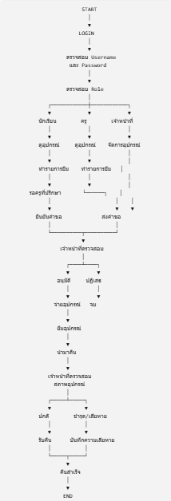
รายการชื่อการใช้งาน |  |  | รายการในชั้นเรียน |  |  | รายการแจ้งยืม
user_accounts |  |  | classroom |  |  | borrow_requests |  |  | START
ประเภท | ชื่อคอลัม | หมายเหตุ | ประเภท | ชื่อคอลัม | หมายเหตุ | ประเภท | ชื่อคอลัม | หมายเหตุ | │
PK int | user_id |  | PK int | classroom_id |  | PK int | requester_b_id |  | ▼
str | username |  | str | classroom_type |  | str | borrow_type | ชั้นเรียน หรือนอกชั้นเรียน | LOGIN
str H | password_hash |  | str | classroom_number_code | ป.1 | int | requester_id | requester_id → user_id | │
str | role |  | int | classroom_level | /1 | datetime | requester_at |  | ▼
bool | is_active |  | str array | advisor_staff_id |  |  | request_detail |  | ตรวจสอบ Username
 |  |  | str | buiding |  |  | return_item_by |  | และ Password
รายการชื่อนักเรียน |  |  |  |  |  |  | return_item_at |  | │
user_students |  |  |  |  |  |  | return_image |  | ▼
ประเภท | ชื่อคอลัม | หมายเหตุ | รายการอุปกรณ์ใช้ยืม |  |  |  |  |  | ตรวจสอบ Role
PK int | student_id |  | equipment_item |  |  |  |  |  | │
FK int | user_id |  | ประเภท | ชื่อคอลัม | หมายเหตุ |  |  |  | ┌────────────┼────────────┐
str | citezen_id |  | PK int | item_id |  |  |  |  | ▼ ▼ ▼
str | title_name |  |  | item_record |  |  |  |  | นักเรียน ครู เจ้าหน้าที่
str | first_name_th |  | str | item_code | รหัสครุภัณฑ์ |  |  |  | │ │ │
str | first_name_en |  | str | item_name |  |  |  |  | ▼ ▼ ▼
str | last_name_th |  |  | item_detail |  |  |  |  | ดูอุปกรณ์ ดูอุปกรณ์ จัดการอุปกรณ์
str | last_name_en |  |  | selary |  |  |  |  | │ │ │
date | birthday |  | str | item_type |  |  |  |  | ▼ ▼ │
str | sex |  | str | staff_id |  |  |  |  | ทำรายการยืม ทำรายการยืม │
str | email |  |  | status |  |  |  |  | │ │ │
str | phone |  |  |  |  |  |  |  | ▼ ▼ │
str | classroom_id |  |  |  |  |  |  |  | รอครูที่ปรึกษา └──────┐ │
 |  |  |  |  |  |  |  |  | │ │ │
รายการชื่อบุคลากร |  |  |  |  |  |  |  |  | ▼ ▼ ▼
user_staffs |  |  |  |  |  |  |  |  | ยืนยันคำขอ ส่งคำขอ
ประเภท | ชื่อคอลัม | หมายเหตุ |  |  |  |  |  |  | │ │
PK int | staff_id |  |  |  |  |  |  |  | └──────────┬──────────┘
FK int | user_id |  |  |  |  |  |  |  | ▼
str | staff_type_code |  |  |  |  |  |  |  | เจ้าหน้าที่ตรวจสอบ
str | citezen_id |  |  |  |  |  |  |  | │
str | title_name |  |  |  |  |  |  |  | ┌────┴────┐
str | first_name_th |  |  |  |  |  |  |  | ▼ ▼
str | first_name_en |  |  |  |  |  |  |  | อนุมัติ ปฏิเสธ
str | last_name_th |  |  |  |  |  |  |  | │ │
str | last_name_en |  |  |  |  |  |  |  | ▼ ▼
date | birthday |  |  |  |  |  |  |  | จ่ายอุปกรณ์ จบ
str | sex |  |  |  |  |  |  |  | │
str | email |  |  |  |  |  |  |  | ▼
str | phone |  |  |  |  |  |  |  | ยืมอุปกรณ์
str | department_code |  |  |  |  |  |  |  | │
 |  |  |  |  |  |  |  |  | ▼
 |  |  |  |  |  |  |  |  | นำมาคืน
 |  |  |  |  |  |  |  |  | │
 |  |  |  |  |  |  |  |  | ▼
 |  |  |  |  |  |  |  |  | เจ้าหน้าที่ตรวจสอบ
 |  |  |  |  |  |  |  |  | สภาพอุปกรณ์
 |  |  |  |  |  |  |  |  | │
 |  |  |  |  |  |  |  |  | ┌─────┴─────┐
 |  |  |  |  |  |  |  |  | ▼ ▼
 |  |  |  |  |  |  |  |  | ปกติ ชำรุด/เสียหาย
 |  |  |  |  |  |  |  |  | │ │
 |  |  |  |  |  |  |  |  | ▼ ▼
 |  |  |  |  |  |  |  |  | รับคืน บันทึกความเสียหาย
 |  |  |  |  |  |  |  |  | │ │
 |  |  |  |  |  |  |  |  | └─────┬─────┘
 |  |  |  |  |  |  |  |  | ▼
 |  |  |  |  |  |  |  |  | คืนสำเร็จ
 |  |  |  |  |  |  |  |  | │
 |  |  |  |  |  |  |  |  | ▼
 |  |  |  |  |  |  |  |  | END

